关系图
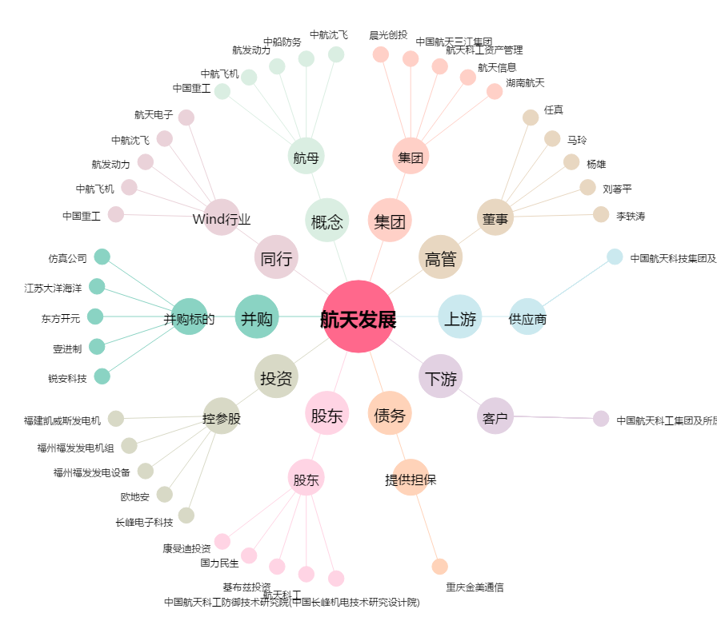
航天发展[000547.SZ] - 关系概览图

